Chi tiết địa chất
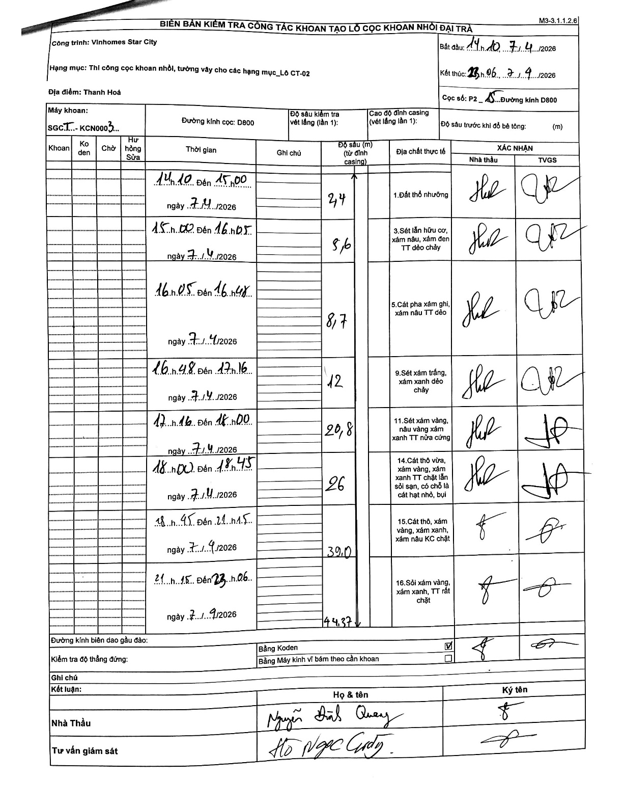
Dự án | Star City Thanh Hóa
Hạng mục | Thi công cọc khoan nhồi, tường vây cho các hạng mục_Lô CT-02
Tên bộ phận | Thanh Hoá
Số hiệu cọc | P2-15
Tên Máy khoan | SGCT-KCN0003
Đường kính | D800
Bắt đầu thi công | 14:10 07/04/2026
Kết thúc thi công | 23:06 07/04/2026

Địa chất TT | Đường kính | Mô tả lớp thiết kế | Từ (h) | Đến (h) | Cao độ từ | Cao độ đến | T.Gian (h) | Dài (m) | V (m/h) | Ghi chú
1.Đất thổ nhưỡng | D800 | Đất thổ nhưỡng | 14:10 07/04/2026 | 15:00 07/04/2026 | 0 | -2.4 | 0.83 | 2.4 | 2.88
2 | D800 | Sét lẫn hữu cơ, xám nâu, xám đen TT dẻo chảy | 15:00 07/04/2026 | 16:05 07/04/2026 | -2.4 | -5.6 | 1.08 | 3.2 | 2.95
3 | D800 | Cát pha xám ghi, xám nâu TT dẻo | 16:05 07/04/2026 | 16:48 07/04/2026 | -5.6 | -8.7 | 0.72 | 3.1 | 4.33
4 | D800 | Sét xám trắng, xám xanh dẻo chảy | 16:48 07/04/2026 | 17:16 07/04/2026 | -8.7 | -12 | 0.47 | 3.3 | 7.07
5 | D800 | Sét xám vàng, nâu vàng xám xanh TT nửa cứng | 17:16 07/04/2026 | 18:00 07/04/2026 | -12 | -20.8 | 0.73 | 8.8 | 12
6 | D800 | Cát thô vừa, xám vàng, xám xanh TT chặt lẫn sỏi sạn, có chỗ là cát hạt nhỏ, bụi | 18:00 07/04/2026 | 18:45 07/04/2026 | -20.8 | -26 | 0.75 | 5.2 | 6.93
7 | D800 | Cát thô, xám vàng, xám xanh, xám nâu KC chặt | 18:45 07/04/2026 | 21:15 07/04/2026 | -26 | -39 | 2.5 | 13 | 5.2
8 | D800 | Sỏi xám vàng, xám xanh, TT rất chặt | 21:15 07/09/2026 | 23:06 07/09/2026 | -39 | -44.37 | 1.85 | 5.37 | 2.9

ẢNH BIÊN BẢN GỐC

